TRIAL
PT.TRIVINDO PRIMA MANDIRI
INTRUKSI KERJA

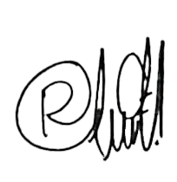
NO. IK :TPM-IK-ENG-002 |  |  |  | PROSES PENGENDALIAN PART TRIAL (NEW PART) |  |  |  |  | ILUSTRASI : |  | Disetujui |  | Diperiksa |  |  | Dibuat
TANGGAL : 13/08/24 |  |  |  |  |  |  |  |  | - |  |  |  |  |  |  |  | 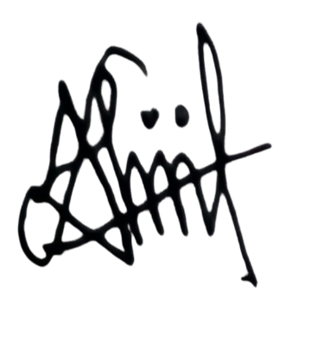
REVISI : 00
PAGE : 1 from 1 |  |  |  |  |  |  |  |  |  |  | NGISOMUDIN |  | RIAUNDA |  |  | ALIIFAH

Mold
Material
Label
MULAI
NO | URUTAN KERJA |  |  | KEY POINT |  |  |  |  |  | SYMBOL | ILUSTRASI GAMBAR
1
 |  |  |  | Lakukan persiapan trial sbb :
 |  |  |  | a.Molding sesuai schedule trial
PERSIAPAN ALAT KERJA
 |  |  |  | b.Material sesuai dengan standard drawing
 |  |  |  | c. Packing Standard
Standard Packing
Jig Fitting
 |  |  |  | d. Label Trial (Warna Kuning)
 |  |  |  | e. Jig fitting, Jig Colling jika diperlukan
Q
 |  |  |  | f. Area Mc ditutup dengan Tirai (area trial tidak boleh
Q
 |  |  |  | terlihat dari luar)
2 |  |  |  | g. Camera Pocket
 |  |  |  |  |  |  |  |  |  |  | 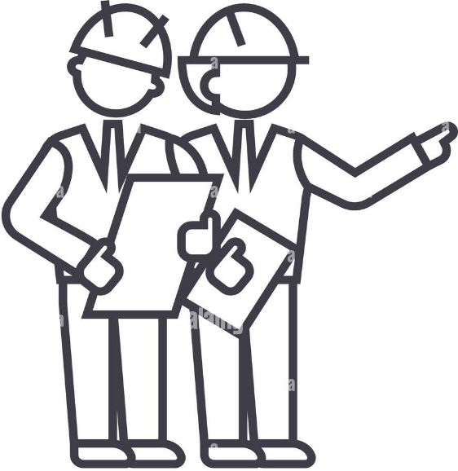
PROSES TRIAL
 |  |  |  | - Lakukan proses trial dengan departement produksi, QC dan
Larangan Mengambil Foto
 |  |  |  | engineering (penanggung jawab trial Dept Engginering) |  |  |  |  |  |  |  |  |  |  |  |  |  | a. Sample Awal Maspro Reguler dilakukan pengambilan
 |  |  |  | - Saat proses trial dilarang mengambil foto atau video (Kecuali |  |  |  |  |  |  |  |  |  |  |  |  |  | pada awal shoot dan dilakukan pengecheckan oleh
MEETING
 |  |  |  | PIC yang ditunjuk) dan tidak boleh menggunakan kamera HP |  |  |  |  |  |  |  |  |  |  |  |  |  | PIC yang sedang bertugas.
 |  |  |  | (menggunakan kamera pocket) |  |  |  |  |  |  |  |  |  |  |  |  |  | Pengechekan awal Maspro dilakukan :
 |  |  |  | - Mp yang boleh mengikuti trial adalah MP yang sudah |  |  |  |  |  |  |  |  |  |  |  |  |  |  | - |  | Dengan mengikuti OJT 1 bulan :
TECHNISI
 |  |  |  | ditunjuk dan menggunakan tanda Pin |  |  |  |  |  |  |  |  |  |  |  |  |  |  |  |  | 1. Company Profil
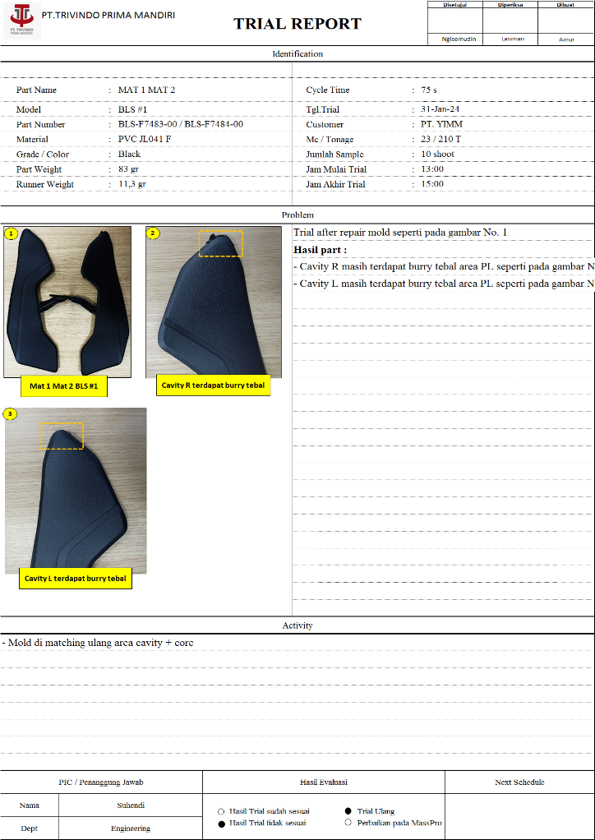
Q
 |  |  |  |  |  |  |  |  |  |  |  |  |  |  |  |  |  |  |  |  | 2. Plan Tour dan peraturan perusahaan
CHECK
 |  |  |  | Check hasil trial sesuai dengan standard yang ada di Drawing. |  |  |  |  |  |  |  |  |  |  |  |  |  |  |  |  | 3. Kebijakan Mutu
 |  |  |  | Proses pengambilan sample untuk check diletakkan pada |  |  |  |  |  |  |  |  |  |  |  |  |  |  |  |  | 4. Kebijakan Lingkungan, Kesehatan Keselamatan Kerja
 |  |  |  | box tertutup dan diberi identitas label pengambilan sample |  |  |  |  |  |  |  |  |  |  |  |  |  |  |  | 
 |  |  |  | - Jika part Ok lanjut proses trial, beri identifikasi pada part 1,
 |  |  |  | 2, 3 dst menggunakan pensil Dermatograph untuk mengetahui
OK
 |  |  |  | part shoot ke berapa
C
 |  |  |  | - Jika Part NG maka informasikam ke bagian tekhnisi untuk
 |  |  |  | dilakukan setting ulang jika problem dari settingan dan
 |  |  |  | dibuang ke dalam box NG yang tertutup
 |  |  |  | - Jika problem bukan dari settingan (Mold) maka meeting
3 |  |  |  | dengan team untuk dilakukan perbaikan & diinformasikan
 |  |  |  | ke Customer
Q
 |  |  |  | - Dibuatkan Laporan Trial

PENEMPATAN PART TRIAL
Penempatan Part Trial
 |  |  |  | - Letakkan part trial pada Box yang tertutup untuk di transfer
 |  |  |  | ke area yang sudah disediakan
 |  |  |  | - Penempatan sample dipastikan diletakkan pada rak di ruangan
 |  |  |  | tertutup dan hanya bisa di akses oleh PIC yg sudah ditentukan

Q
PENGEMASAN SAMPLE PART NEW MODEL
 |  |  |  | - Lakukan pengemasan part sample harus menggunakan
 |  |  |  | packing tertutup (tidak tembus pandang) dan jangan
 |  |  |  | memberi label,kode,diskripsi apapun.
 |  |  |  | Gunakan kode lain sebagai kode pengganti pada label,
Pengemasan
 |  |  |  | Surat Jalan, Check sheet & Pengiriman

PENGEMASAN SAMPLE PART NEW MODEL
Q
Label pengambilan sample
 |  |  |  | - Informasi kan pada customer mengenai label kode yang
 |  |  |  | digunakan pada pengiriman sample part yang dikirim
4 |  |  |  | Serta pastikan surat jalan sesuai dengan sample part
SELESAI
 |  |  |  | yang akan dikirim

TOTAL CYCLE TIME |  |  |  |  |  |  | HAL PENTING YANG HARUS DIPERHATIKAN
CATATAN PERUBAHAN (REVISI) |  |  |  |  |  |  | S | : Safety | PERHATIAN : |  |  | PENGGUNAAN PERLENGKAPAN KESELAMATAN KERJA
NO | TANGGAL | PERUBAHAN (REVISI) | DISETUJUI |  | DIPERIKSA | DIBUAT | Q | : Quality | Dilarang ambil gambar atau video tanpa
1 | 13/08/24 | Intruksi kerja baru | NGISOMUDIN |  | RIAUNDA | ALIIFAH | C | : Cost | seijin atasan atau mp yg ditunjuk |  |  |  |  | o | MASKER
2 |  |  |  |  |  |  | D | : Delivery |  |  |  |  |  | þ | SEPATU KERJA
3 |  |  |  |  |  |  | M | : Moral |  |  |  |  |  | o | SARUNG TANGAN
4 |  |  |  |  |  |  | H | : Health |  |  |  |  |  | o | MANSET
5 |  |  |  |  |  |  | E | : Environment |  |  |  |  |  | o | KACAMATA

Trial 1
PT.TRIVINDO PRIMA MANDIRI
INTRUKSI KERJA

NO. IK |  | : | TPM-IK-ENG-002 | SEKSI : NPD |  |  |  |  |  | ILUSTRASI : |  | Disetujui | Diperiksa |  |  | Dibuat
TANGGAL |  |  | : 13 Agustus 24 | PROSES PENGENDALIAN PART TRIAL (NEW PART)
REVISI KE : 00

PAGE |  |  | : 1 From 1 |  |  |  |  |  |  |  |  | Ngisomudin | Unda |  |  | Alifa

PERSIAPAN ALAT KERJA
Mold
Material
Label
Q
NO | URUTAN KERJA |  |  |  |  | KEY POINT |  |  |  |  |  | ILUSTRASI GAMBAR
1 |  |  |  |  |  | Lakukan persiapan trial sbb :
 |  |  |  |  |  | a.Molding sesuai schedule trial
 |  |  |  |  |  | b.Material sesuai dengan standard drawing
 |  |  |  |  |  | c. Packing Standard
 |  |  |  |  |  | d. Label Trial (Warna Kuning)
Standard Packing
Jig Fitting
 |  |  |  |  |  | e. Jig fitting, Jig Colling jika diperlukan
 |  |  |  |  |  | f. Area Mc ditutup dengan Tirai (area trial tidak boleh
 |  |  |  |  |  | terlihat dari luar)
 |  |  |  |  |  | g. Camera Pocket
PROSES TRIAL
Q
2 |  |  |  |  |  | - Lakukan proses trial dengan departement produksi, QC
 |  |  |  |  |  | dan engginering (penanggung jawab trial Dept Engginering)
 |  |  |  |  |  | - Saat proses trial dilarang mengambil foto atau video
Meeting
 |  |  |  |  |  | (Kecuali PIC yang ditunjuk) dan tidak boleh menggunakan
Larangan Mengambil Foto
 |  |  |  |  |  | kamera HP (menggunakan kamera pocket)
 |  |  |  |  |  | - Mp yang boleh mengikuti trial adalah MP yang sudah
Technisi
 |  |  |  |  |  | ditunjuk dan menggunakan tanda Pin
CHECK
 |  |  |  |  |  | Check hasil trial sesuai dengan standard yang ada di
3 |  |  |  |  |  | Drawing.
NG
 |  |  |  |  |  | Proses pengambilan sample untuk check diletakkan
 |  |  |  |  |  | pada box tertutup dan diberi identitas.

Q
OK
 |  |  |  |  |  | - Jika part Ok lanjut proses trial
 |  |  |  |  |  | Beri identifikasi pada part 1,2,3 dst menggunakan pensil
 |  |  |  |  |  | Dermatograph untuk mengetahui part shoot ke berapa
 |  |  |  |  |  | - Jika Part NG maka informasikam ke bagian tekhnisi
 |  |  |  |  |  | untuk dilakukan setting ulang jika problem dari settingan
PENAMBAHAN PROSES CHECK DI LAB PADA PART RTRIAL
 |  |  |  |  |  | - Jika problem bukan dari settingan (Mold) maka meeting
 |  |  |  |  |  | dengan team untuk dilakukan perbaikan & diinformasikan
Report Trial
 |  |  |  |  |  | ke Customer
 |  |  |  |  |  | - Dibuatkan Laporan Trial
PENEMPATAN TRIAL
 |  |  |  |  |  | - Letakkan part trial pada Box yang tertutup untuk di
 |  |  |  |  |  | transfer ke area yang sudah disediakan
5 |  |  |  |  |  | - Penempatan sample dipastikan diletakkan pada rak di
 |  |  |  |  |  | ruangan tertutup dan hanya bisa di akses oleh PIC yg
 |  |  |  |  |  | sudah ditentukan

PENGEMASAN SAMPLE PART NEW MODEL
Q
 |  |  |  |  |  | - Lakukan pengemasan part sample harus menggunakan
 |  |  |  |  |  | packing tertutup (tidak tembus pandang) dan jangan
6 |  |  |  |  |  | memberi label,kode,diskripsi apapun.
 |  |  |  |  |  | Gunakan kode lain sebagai kode pengganti pada label,
 |  |  |  |  |  | Surat Jalan, Check sheet & Pengiriman

Q
DELIVERY PART NEW MODEL
 |  |  |  |  |  | - Informasi kan pada customer mengenai label kode yang
7 |  |  |  |  |  | digunakan pada pengiriman sample part yang dikirim
 |  |  |  |  |  | Serta pastikan surat jalan sesuai dengan sample part
 |  |  |  |  |  | yang akan dikirim
TOTAL CYCLE TIME |  |  |  |  |  |  |  | HAL PENTING YANG HARUS DIPERHATIKAN
CATATAN PERUBAHAN (REVISI) |  |  |  |  |  |  |  | S | : Safety |  | Dilarang ambil gambar atau video tanpa |  | PENGGUNAAN PERLENGKAPAN KESELAMATAN KERJA
NO | TANGGAL |  | PERUBAHAN (REVISI) | DIUBAH | DIPERIKSA |  | DISETUJUI | Q | : Quality |  | seijin atasan atau mp yg ditunjuk
1 | 13.08.24 |  | Instruksi Kerja Baru | Aliifah | Riaunda |  | Ngisomudin | C | : Cost |  | jika dilanggar maka akan dikenakan sanki |  |  | o | MASKER
2 |  |  |  |  |  |  |  | D | : Delivery |  | yang sudah ditentukan |  |  | þ | SEPATU KERJA
3 |  |  |  |  |  |  |  | M | : Moral |  |  |  |  | o | SARUNG TANGAN
4 |  |  |  |  |  |  |  | H | : Health |  |  |  |  | o | MANSET
5 |  |  |  |  |  |  |  | E | : Environment |  |  |  |  | o | KACAMATA

